小禄
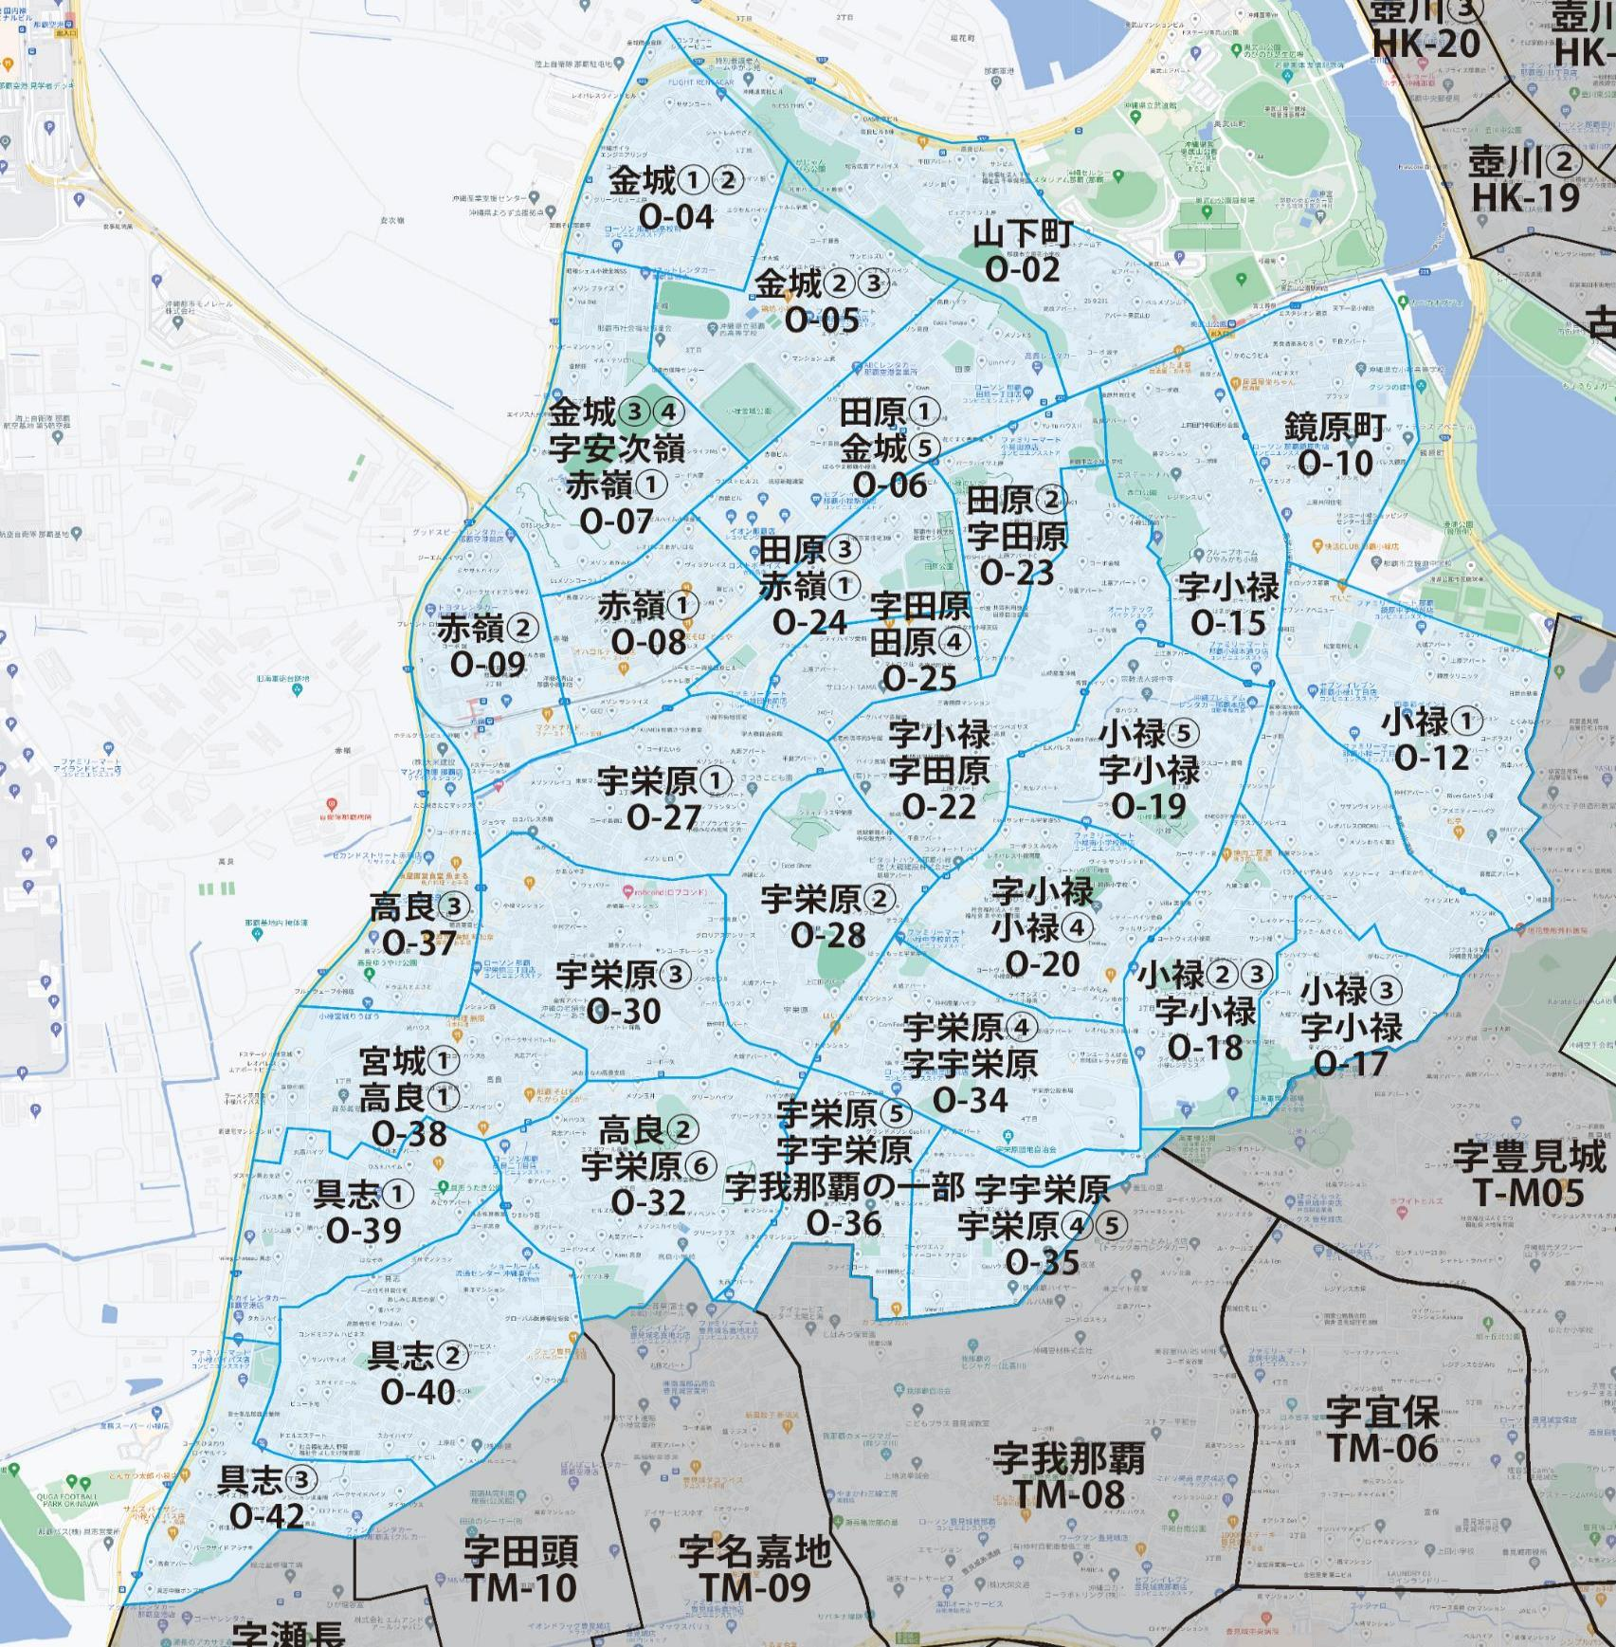

 |  |  |  |  |  |  |  |  | 2025-11-01 |  | 総部数
 |  |  |  |  |  |  |  | ①セグメントを選びます▶ | 軒並 | 配布部数 | 軒並 | 集合 | 戸建
 |  |  |  |  |  |  |  |  | 合計 | 0 | 20410 | 15410 | 5010
▼②選択するエリアに「1」を入力 |  |  |  |  |  |  | ▼②選択するエリアに「1」を入力 |  |  | ▲③合計値が表示されます
選択 | 図番 | 町域 | 配布部数 | 軒並 | 集合 | 戸建 | 選択 | 図番 | 町域 | 配布部数 | 軒並 | 集合 | 戸建
 | O-02 | 山下町 | 0 | 750 | 590 | 160 |  | O-23 | 田原2丁目・字田原 | 0 | 450 | 340 | 110
 | O-04 | 金城1・2丁目 | 0 | 540 | 390 | 150 |  | O-24 | 田原3丁目・赤嶺1丁目 | 0 | 1040 | 1020 | 20
 | O-05 | 金城2・3丁目 | 0 | 500 | 390 | 110 |  | O-25 | 字田原・田原4丁目 | 0 | 330 | 200 | 130
 | O-06 | 田原1丁目・金城5丁目 | 0 | 820 | 720 | 100 |  | O-27 | 宇栄原1丁目 | 0 | 740 | 530 | 210
 | O-07 | 金城3・4丁目・字安次嶺・赤嶺1丁目 | 0 | 500 | 420 | 80 |  | O-28 | 宇栄原2丁目 | 0 | 420 | 170 | 250
 | O-08 | 赤嶺1丁目 | 0 | 640 | 560 | 80 |  | O-30 | 宇栄原3丁目 | 0 | 1130 | 890 | 240
 | O-09 | 赤嶺2丁目 | 0 | 680 | 620 | 60 |  | O-32 | 高良2丁目・宇栄原6丁目 | 0 | 880 | 600 | 280
 | O-10 | 鏡原町 | 0 | 800 | 660 | 140 |  | O-34 | 宇栄原4丁目・字宇栄原 | 0 | 600 | 480 | 120
 | O-12 | 小禄1丁目 | 0 | 1340 | 1160 | 190 |  | O-35 | 字宇栄原・宇栄原4・5丁目 | 0 | 390 | 240 | 150
 | O-15 | 字小禄 | 0 | 1120 | 780 | 340 |  | O-36 | 宇栄原5丁目・字宇栄原・字我那覇の一部 | 0 | 510 | 300 | 210
 | O-17 | 小禄3丁目・字小禄 | 0 | 530 | 360 | 170 |  | O-37 | 高良3丁目 | 0 | 170 | 120 | 50
 | O-18 | 小禄2・3丁目・字小禄 | 0 | 480 | 350 | 130 |  | O-38 | 宮城1丁目・高良1丁目 | 0 | 640 | 440 | 200
 | O-19 | 小禄5丁目・字小禄 | 0 | 800 | 670 | 130 |  | O-39 | 具志1丁目 | 0 | 640 | 490 | 150
 | O-20 | 字小禄・小禄4丁目 | 0 | 680 | 480 | 200 |  | O-40 | 具志2丁目 | 0 | 670 | 400 | 270
 | O-22 | 字小禄・字田原 | 0 | 740 | 360 | 380 |  | O-42 | 具志3丁目 | 0 | 880 | 680 | 200

真和志
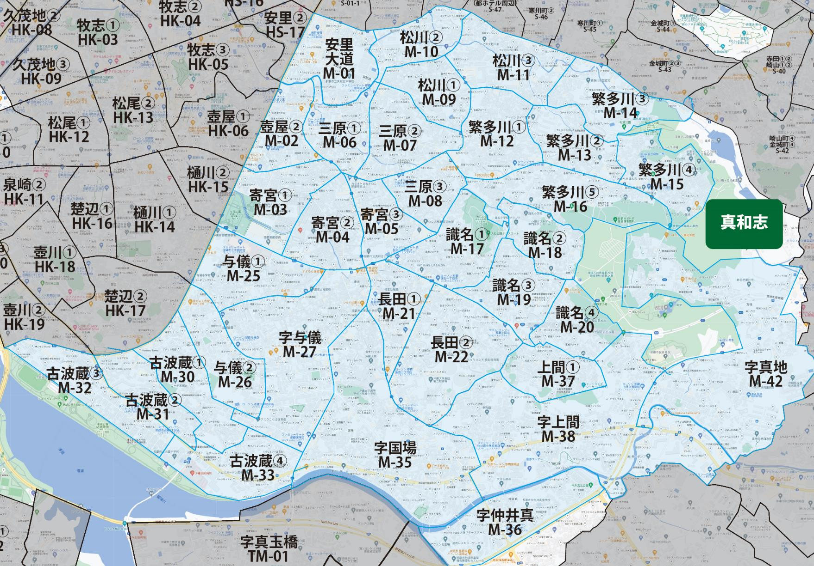

 |  |  |  |  |  |  |  |  | 2025-11-01 |  | 総部数
 |  |  |  |  |  |  |  | ①セグメントを選びます▶ | 軒並 | 配布部数 | 軒並 | 集合 | 戸建
 |  |  |  |  |  |  |  |  | 合計 | 0 | 32660 | 23340 | 9330
▼②選択するエリアに「1」を入力 |  |  |  |  |  |  | ▼②選択するエリアに「1」を入力 |  |  | ▲③合計値が表示されます
選択 | 図番 | 町域 | 配布部数 | 軒並 | 集合 | 戸建 | 選択 | 図番 | 町域 | 配布部数 | 軒並 | 集合 | 戸建
 | M-01 | 安里･大道 | 0 | 720 | 570 | 150 |  | M-17 | 識名1丁目 | 0 | 770 | 430 | 340
 | M-02 | 壺屋2丁目 | 0 | 420 | 240 | 180 |  | M-18 | 識名2丁目 | 0 | 400 | 200 | 200
 | M-03 | 寄宮1丁目 | 0 | 680 | 370 | 310 |  | M-19 | 識名3丁目 | 0 | 830 | 560 | 270
 | M-04 | 寄宮2丁目 | 0 | 1000 | 610 | 390 |  | M-20 | 識名4丁目 | 0 | 240 | 100 | 140
 | M-05 | 寄宮3丁目 | 0 | 540 | 350 | 190 |  | M-21 | 長田1丁目 | 0 | 930 | 730 | 200
 | M-06 | 三原1丁目 | 0 | 900 | 720 | 180 |  | M-22 | 長田2丁目 | 0 | 2280 | 1940 | 340
 | M-07 | 三原2丁目 | 0 | 850 | 530 | 320 |  | M-25 | 与儀1丁目 | 0 | 590 | 350 | 240
 | M-08 | 三原3丁目 | 0 | 630 | 360 | 270 |  | M-26 | 与儀2丁目 | 0 | 510 | 420 | 90
 | M-09 | 松川1丁目 | 0 | 500 | 250 | 250 |  | M-27 | 字与儀 | 0 | 2680 | 1990 | 690
 | M-10 | 松川2丁目 | 0 | 720 | 560 | 160 |  | M-30 | 古波蔵1丁目 | 0 | 910 | 600 | 310
 | M-11 | 松川3丁目 | 0 | 800 | 630 | 170 |  | M-31 | 古波蔵2丁目 | 0 | 780 | 610 | 170
 | M-12 | 繁多川1丁目 | 0 | 880 | 560 | 320 |  | M-32 | 古波蔵3丁目 | 0 | 1290 | 1090 | 200
 | M-13 | 繁多川2丁目 | 0 | 660 | 430 | 230 |  | M-33 | 古波蔵4丁目 | 0 | 740 | 650 | 90
 | M-14 | 繁多川3丁目 | 0 | 550 | 420 | 130 |  | M-35 | 字国場 | 0 | 2870 | 2160 | 710
 | M-15 | 繁多川4丁目 | 0 | 440 | 120 | 320 |  | M-36 | 字仲井真 | 0 | 1400 | 1040 | 360
 | M-16 | 繁多川5丁目 | 0 | 740 | 530 | 210 |  | M-37 | 上間1丁目 | 0 | 350 | 150 | 200
 |  |  |  |  |  |  |  | M-38 | 字上間 | 0 | 2240 | 1740 | 510
 |  |  |  |  |  |  |  | M-42 | 字真地 | 0 | 1820 | 1330 | 490

首里
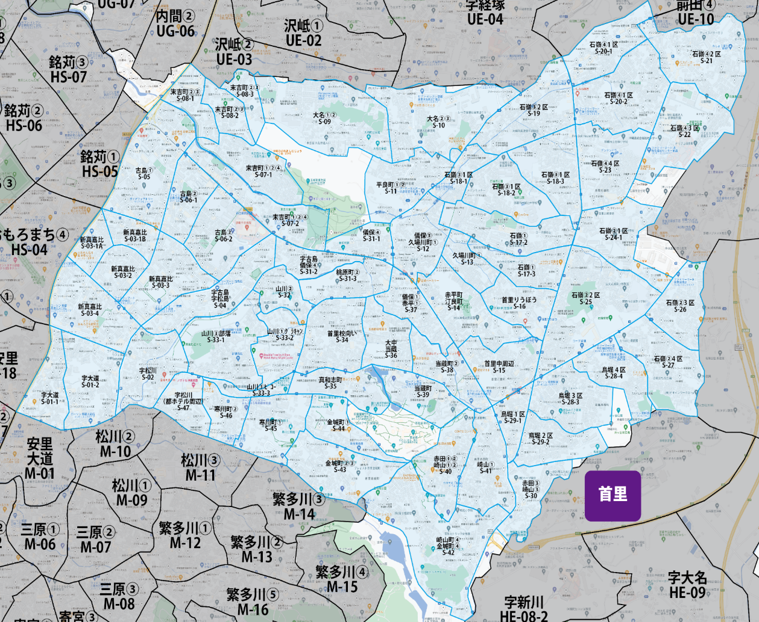

 |  |  |  |  |  |  |  |  | 2025-11-01 |  | 総部数
 |  |  |  |  |  |  |  | ①セグメントを選びます▶ | 軒並 | 配布部数 | 軒並 | 集合 | 戸建
 |  |  |  |  |  |  |  |  | 合計 | 0 | 24705 | 14485 | 10220
▼②選択するエリアに「1」を入力 |  |  |  |  |  |  | ▼②選択するエリアに「1」を入力 |  |  | ▲③合計値が表示されます
選択 | 図番 | 町域 | 配布部数 | 軒並 | 集合 | 戸建 | 選択 | 図番 | 町域 | 配布部数 | 軒並 | 集合 | 戸建
 | S-01-1 | 字大道1区 | 0 | 430 | 280 | 150 |  | S-21 | 石嶺4丁目２区 | 0 | 810 | 450 | 360
 | S-01-2 | 字大道2区 | 0 | 940 | 780 | 160 |  | S-22 | 石嶺4丁目３区 | 0 | 200 | 110 | 90
 | S-02 | 字松川（田崎周辺） | 0 | 550 | 410 | 140 |  | S-23 | 石嶺4丁目４区 | 0 | 500 | 350 | 150
 | S-03-1A | 新真嘉比1区A | 0 | 180 | 140 | 40 |  | S-24-1 | 石嶺2丁目1区 | 0 | 400 | 360 | 40
 | S-03-1B | 新真嘉比1区B | 0 | 330 | 260 | 70 |  | S-25 | 石嶺2丁目2区 | 0 | 780 | 440 | 340
 | S-03-2 | 新真嘉比2区 | 0 | 390 | 310 | 80 |  | S-26 | 石嶺2丁目3区 | 0 | 340 | 130 | 210
 | S-03-3 | 新真嘉比3区 | 0 | 510 | 480 | 30 |  | S-27 | 石嶺2丁目4区 | 0 | 380 | 110 | 270
 | S-03-4 | 新真嘉比4区 | 0 | 790 | 730 | 60 |  | S-28-3 | 鳥堀3区 | 0 | 500 | 200 | 300
 | S-04 | 字古島･字松島 | 0 | 550 | 400 | 150 |  | S-28-4 | 鳥堀4区 | 0 | 330 | 130 | 200
 | S-05 | 古島1丁目 | 0 | 600 | 460 | 140 |  | S-29-1 | 鳥堀1区 | 0 | 220 | 100 | 120
 | S-06-1 | 古島2丁目1区 | 0 | 395 | 285 | 110 |  | S-29-2 | 鳥堀2区 | 0 | 410 | 280 | 130
 | S-06-2 | 古島2丁目2区 | 0 | 300 | 180 | 120 |  | S-30 | 赤田3丁目・崎山3丁目 | 0 | 140 | 20 | 120
 | S-07-1 | 末吉町1・2・4丁目1区 | 0 | 290 | 140 | 150 |  | S-31-1 | 儀保4丁目 | 0 | 130 | 60 | 70
 | S-07-2 | 末吉町1・2・4丁目2区 | 0 | 290 | 170 | 120 |  | S-31-2 | 字古島・儀保4丁目 | 0 | 200 | 120 | 80
 | S-08-1 | 末吉町2・3丁目1区 | 0 | 470 | 400 | 70 |  | S-31-3 | 桃原町2丁目 | 0 | 240 | 140 | 100
 | S-08-2 | 末吉町2・3丁目2区 | 0 | 180 | 60 | 120 |  | S-32 | 山川2丁目 | 0 | 160 | 60 | 100
 | S-08-3 | 末吉町2・3丁目3区 | 0 | 105 | 45 | 60 |  | S-33-1 | 山川3丁目部落 | 0 | 390 | 190 | 200
 | S-09 | 大名1･2丁目 | 0 | 550 | 150 | 400 |  | S-33-2 | 山川１丁目ｸﾞﾗｷｬﾝ | 0 | 140 | 60 | 80
 | S-10 | 大名2･3丁 | 0 | 900 | 640 | 260 |  | S-33-3 | 山川3丁目ビコー | 0 | 120 | 95 | 25
 | S-11 | 平良町1・2丁目 | 0 | 330 | 90 | 240 |  | S-34 | 首里高校向い | 0 | 450 | 170 | 280
 | S-12 | 儀保３丁目久場川1丁目 | 0 | 470 | 350 | 120 |  | S-35 | 真和志町 | 0 | 140 | 60 | 80
 | S-13 | 久場川町１丁目 | 0 | 185 | 35 | 150 |  | S-36 | 大中・当蔵 | 0 | 290 | 115 | 175
 | S-14 | 赤平町・汀良町 | 0 | 540 | 360 | 180 |  | S-37 | 儀保1丁目・赤平1丁目 | 0 | 240 | 140 | 100
 | S-15 | 首里中 周辺 | 0 | 480 | 350 | 130 |  | S-38 | 当蔵町2丁目 | 0 | 285 | 160 | 125
 | S-16 | 首里りうぼう | 0 | 490 | 340 | 150 |  | S-39 | 当蔵町 | 0 | 90 | 40 | 50
 | S-17-2 | 石嶺１丁目2区 | 0 | 455 | 285 | 170 |  | S-40 | 赤田1･2丁目崎山１・２丁目 | 0 | 250 | 50 | 200
 | S-17-3 | 石嶺１丁目3区 | 0 | 360 | 200 | 160 |  | S-41 | 崎山１丁目 | 0 | 440 | 170 | 270
 | S-18-1 | 石嶺３丁目１区－１ | 0 | 220 | 90 | 130 |  | S-42 | 崎山町4丁目・金城町4丁目 | 0 | 540 | 150 | 390
 | S-18-2 | 石嶺３丁目１区－２ | 0 | 310 | 70 | 240 |  | S-43 | 金城町２・３丁目 | 0 | 190 | 90 | 100
 | S-18-3 | 石嶺３丁目１区－３ | 0 | 480 | 300 | 180 |  | S-44 | 金城町1丁目 | 0 | 90 | 40 | 50
 | S-19 | 石嶺３丁目２区 | 0 | 510 | 110 | 400 |  | S-45 | 寒川町1丁目 | 0 | 240 | 110 | 130
 | S-20-1 | 石嶺4丁目1区① | 0 | 425 | 315 | 110 |  | S-46 | 寒川町2丁目 | 0 | 170 | 100 | 70
 | S-20-2 | 石嶺4丁目1区② | 0 | 660 | 300 | 360 |  | S-47 | 字松川（都ホテル周辺） | 0 | 235 | 170 | 65

本庁
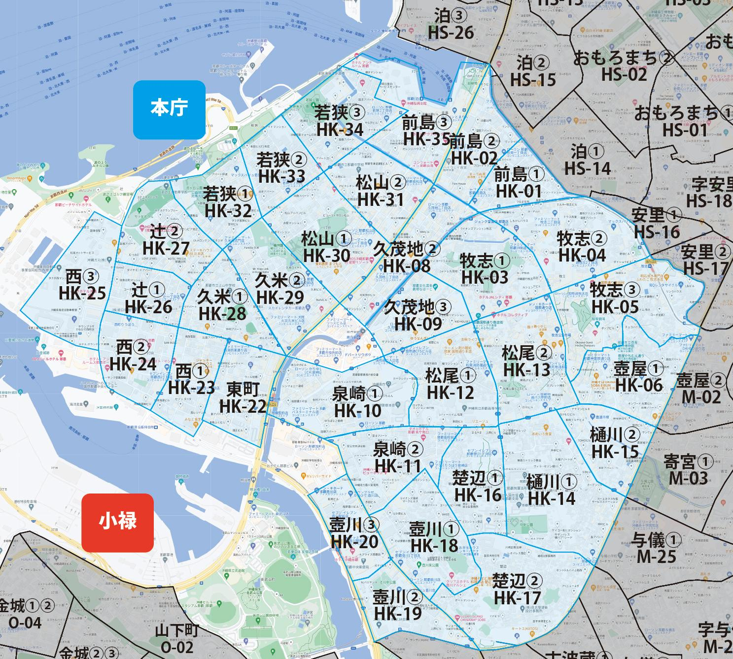

 |  |  |  |  |  |  |  |  | 2025-11-01 |  | 総部数
 |  |  |  |  |  |  |  | ①セグメントを選びます▶ | 軒並 | 配布部数 | 軒並 | 集合 | 戸建
 |  |  |  |  |  |  |  |  | 合計 | 0 | 22180 | 18070 | 4110
▼②選択するエリアに「1」を入力 |  |  |  |  |  |  | ▼②選択するエリアに「1」を入力 |  |  | ▲③合計値が表示されます
選択 | 図番 | 町域 | 配布部数 | 軒並 | 集合 | 戸建 | 選択 | 図番 | 町域 | 配布部数 | 軒並 | 集合 | 戸建
 | HK-01 | 前島1丁目 | 0 | 650 | 550 | 100 |  | HK-19 | 壺川2丁目 | 0 | 200 | 180 | 20
 | HK-02 | 前島2丁目 | 0 | 830 | 670 | 160 |  | HK-20 | 壺川3丁目 | 0 | 430 | 430 | 0
 | HK-03 | 牧志1丁目 | 0 | 410 | 310 | 100 |  | HK-22 | 東町 | 0 | 540 | 510 | 30
 | HK-04 | 牧志2丁目 | 0 | 980 | 830 | 150 |  | HK-23 | 西1丁目 | 0 | 670 | 620 | 50
 | HK-05 | 牧志3丁目 | 0 | 1090 | 880 | 210 |  | HK-24 | 西2丁目 | 0 | 350 | 340 | 10
 | HK-06 | 壺屋1丁目 | 0 | 1020 | 710 | 310 |  | HK-25 | 西3丁目 | 0 | 430 | 420 | 10
 | HK-08 | 久茂地2丁目 | 0 | 700 | 670 | 30 |  | HK-26 | 辻1丁目 | 0 | 560 | 400 | 160
 | HK-09 | 久茂地3丁目 | 0 | 530 | 480 | 50 |  | HK-27 | 辻2丁目 | 0 | 420 | 320 | 100
 | HK-10 | 泉崎1丁目 | 0 | 670 | 650 | 20 |  | HK-28 | 久米1丁目 | 0 | 770 | 640 | 130
 | HK-11 | 泉崎2丁目 | 0 | 950 | 800 | 150 |  | HK-29 | 久米2丁目 | 0 | 980 | 800 | 180
 | HK-12 | 松尾1丁目 | 0 | 920 | 730 | 190 |  | HK-30 | 松山1丁目 | 0 | 570 | 500 | 70
 | HK-13 | 松尾2丁目 | 0 | 1180 | 970 | 210 |  | HK-31 | 松山2丁目 | 0 | 520 | 470 | 50
 | HK-14 | 樋川1丁目 | 0 | 940 | 500 | 440 |  | HK-32 | 若狭1丁目 | 0 | 360 | 240 | 120
 | HK-15 | 樋川2丁目 | 0 | 410 | 370 | 40 |  | HK-33 | 若狭2丁目 | 0 | 600 | 470 | 130
 | HK-16 | 楚辺1丁目 | 0 | 660 | 450 | 210 |  | HK-34 | 若狭3丁目 | 0 | 700 | 480 | 220
 | HK-17 | 楚辺2丁目 | 0 | 890 | 620 | 270 |  | HK-35 | 前島3丁目 | 0 | 500 | 430 | 70
 | HK-18 | 壺川1丁目 | 0 | 750 | 630 | 120

新都心
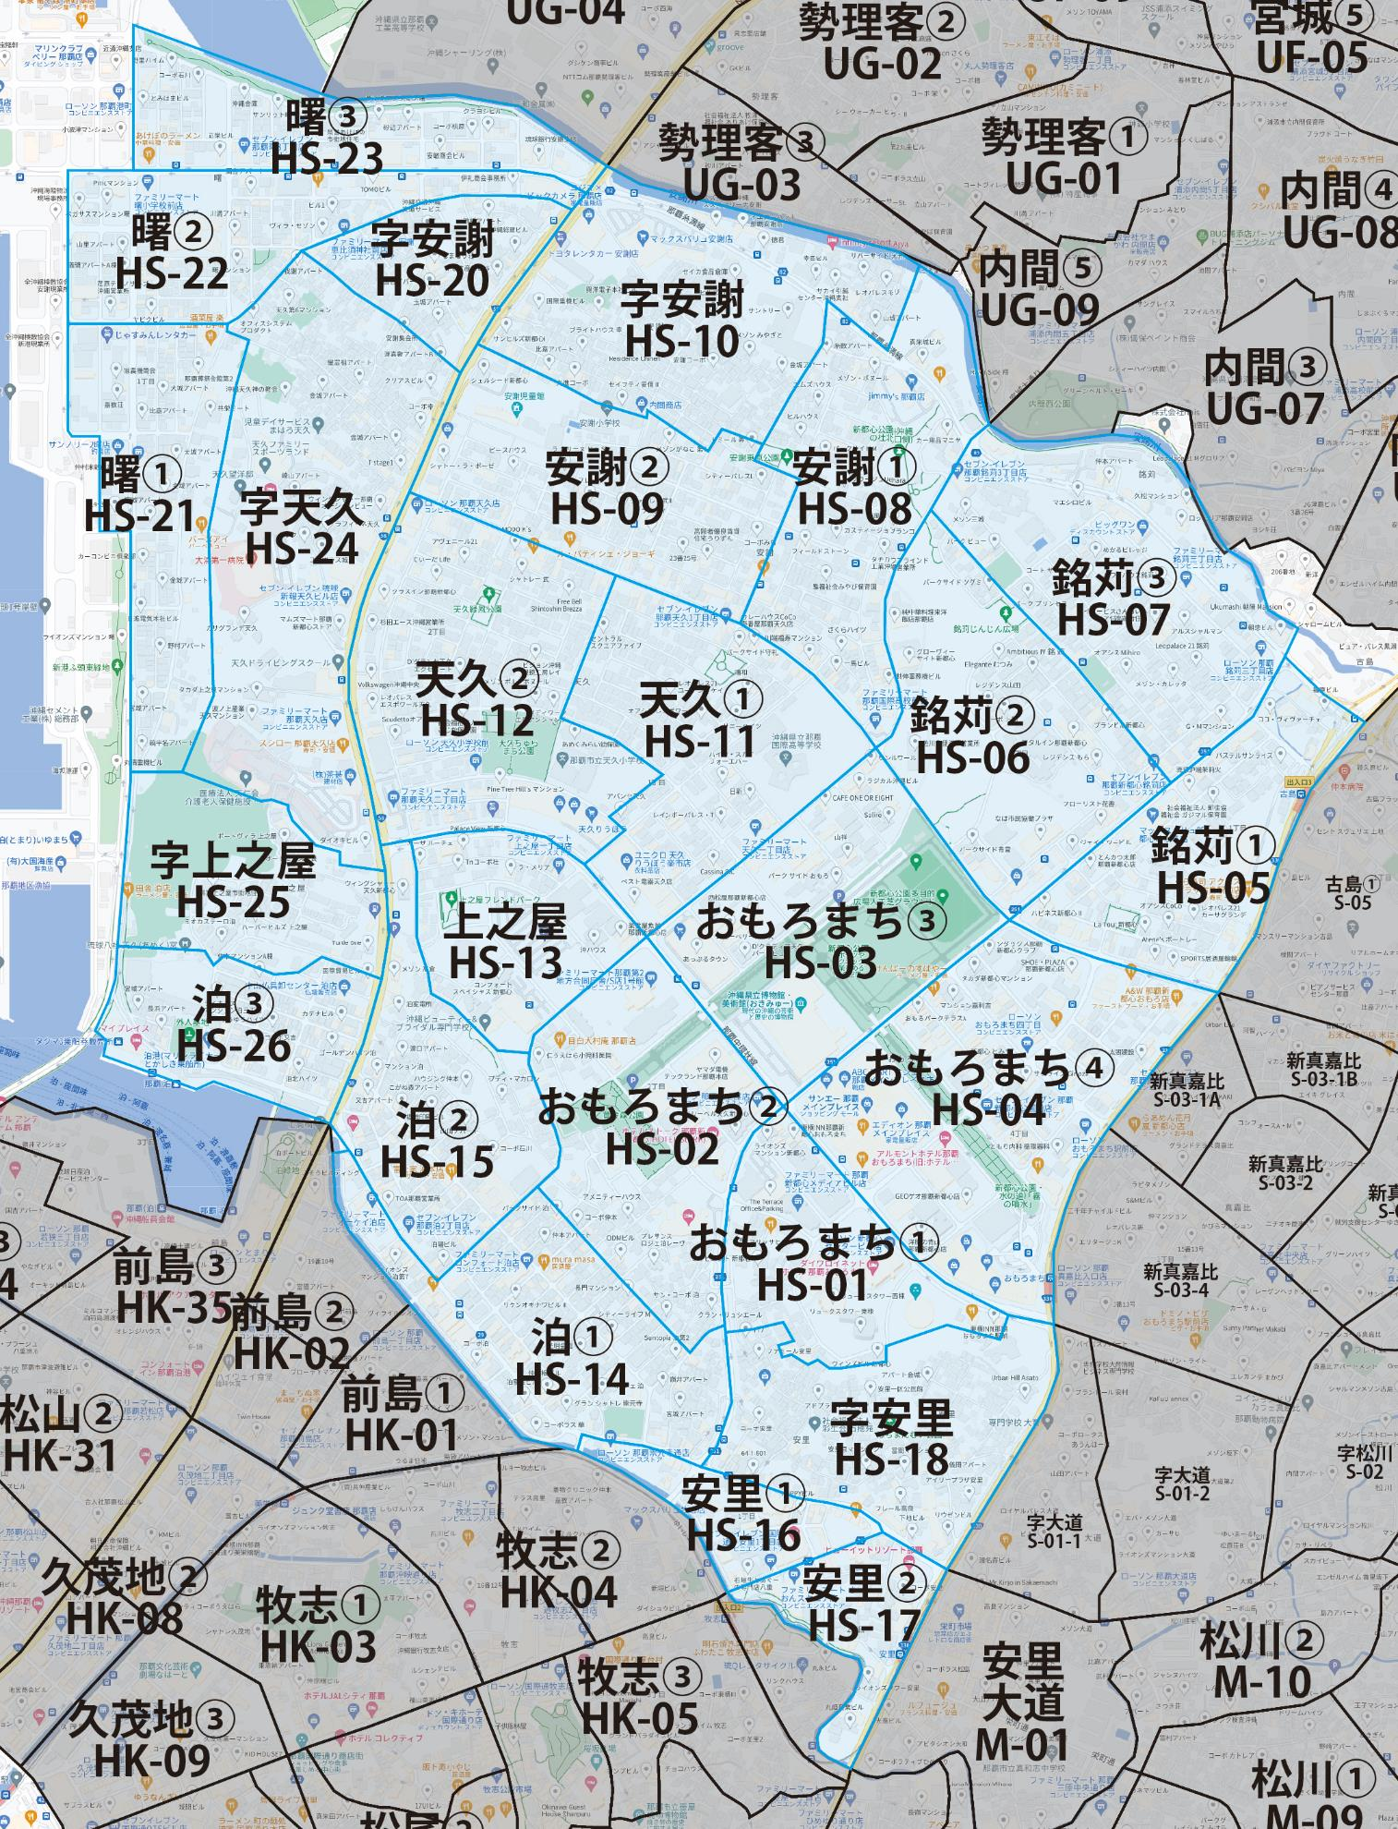

 |  |  |  |  |  |  |  |  | 2025-11-01 |  | 総部数
 |  |  |  |  |  |  |  | ①セグメントを選びます▶ | 軒並 | 配布部数 | 軒並 | 集合 | 戸建
 |  |  |  |  |  |  |  |  | 合計 | 0 | 19390 | 16340 | 3040
▼②選択するエリアに「1」を入力 |  |  |  |  |  |  | ▼②選択するエリアに「1」を入力 |  |  | ▲③合計値が表示されます
選択 | 図番 | 町域 | 配布部数 | 軒並 | 集合 | 戸建 | 選択 | 図番 | 町域 | 配布部数 | 軒並 | 集合 | 戸建
 | HS-01 | おもろまち1丁目 | 0 | 220 | 160 | 60 |  | HS-14 | 泊1丁目 | 0 | 1620 | 1400 | 220
 | HS-02 | おもろまち2丁目 | 0 | 660 | 590 | 70 |  | HS-15 | 泊2丁目 | 0 | 860 | 700 | 160
 | HS-03 | おもろまち3丁目 | 0 | 310 | 310 | 0 |  | HS-16 | 安里1丁目 | 0 | 330 | 310 | 20
 | HS-04 | おもろまち4丁目 | 0 | 940 | 900 | 40 |  | HS-17 | 安里2丁目 | 0 | 460 | 440 | 20
 | HS-05 | 銘苅1丁目 | 0 | 890 | 850 | 40 |  | HS-18 | 字安里 | 0 | 1150 | 840 | 310
 | HS-06 | 銘苅2丁目 | 0 | 690 | 660 | 30 |  | HS-20 | 字安謝（港側） | 0 | 480 | 320 | 160
 | HS-07 | 銘苅3丁目 | 0 | 1030 | 860 | 170 |  | HS-21 | 曙1丁目 | 0 | 810 | 750 | 60
 | HS-08 | 安謝1丁目 | 0 | 850 | 700 | 150 |  | HS-22 | 曙2丁目 | 0 | 500 | 350 | 150
 | HS-09 | 安謝2丁目 | 0 | 1250 | 1030 | 220 |  | HS-23 | 曙3丁目 | 0 | 660 | 610 | 50
 | HS-10 | 字安謝（新都心側）1区 | 0 | 1100 | 740 | 360 |  | HS-24 | 字天久 | 0 | 950 | 720 | 230
 | HS-11 | 天久1丁目 | 0 | 850 | 640 | 200 |  | HS-25 | 字上之屋 | 0 | 460 | 410 | 50
 | HS-12 | 天久2丁目 | 0 | 1090 | 930 | 160 |  | HS-26 | 泊3丁目 | 0 | 690 | 600 | 90
 | HS-13 | 上之屋1丁目 | 0 | 540 | 520 | 20

